Calculo de carrera
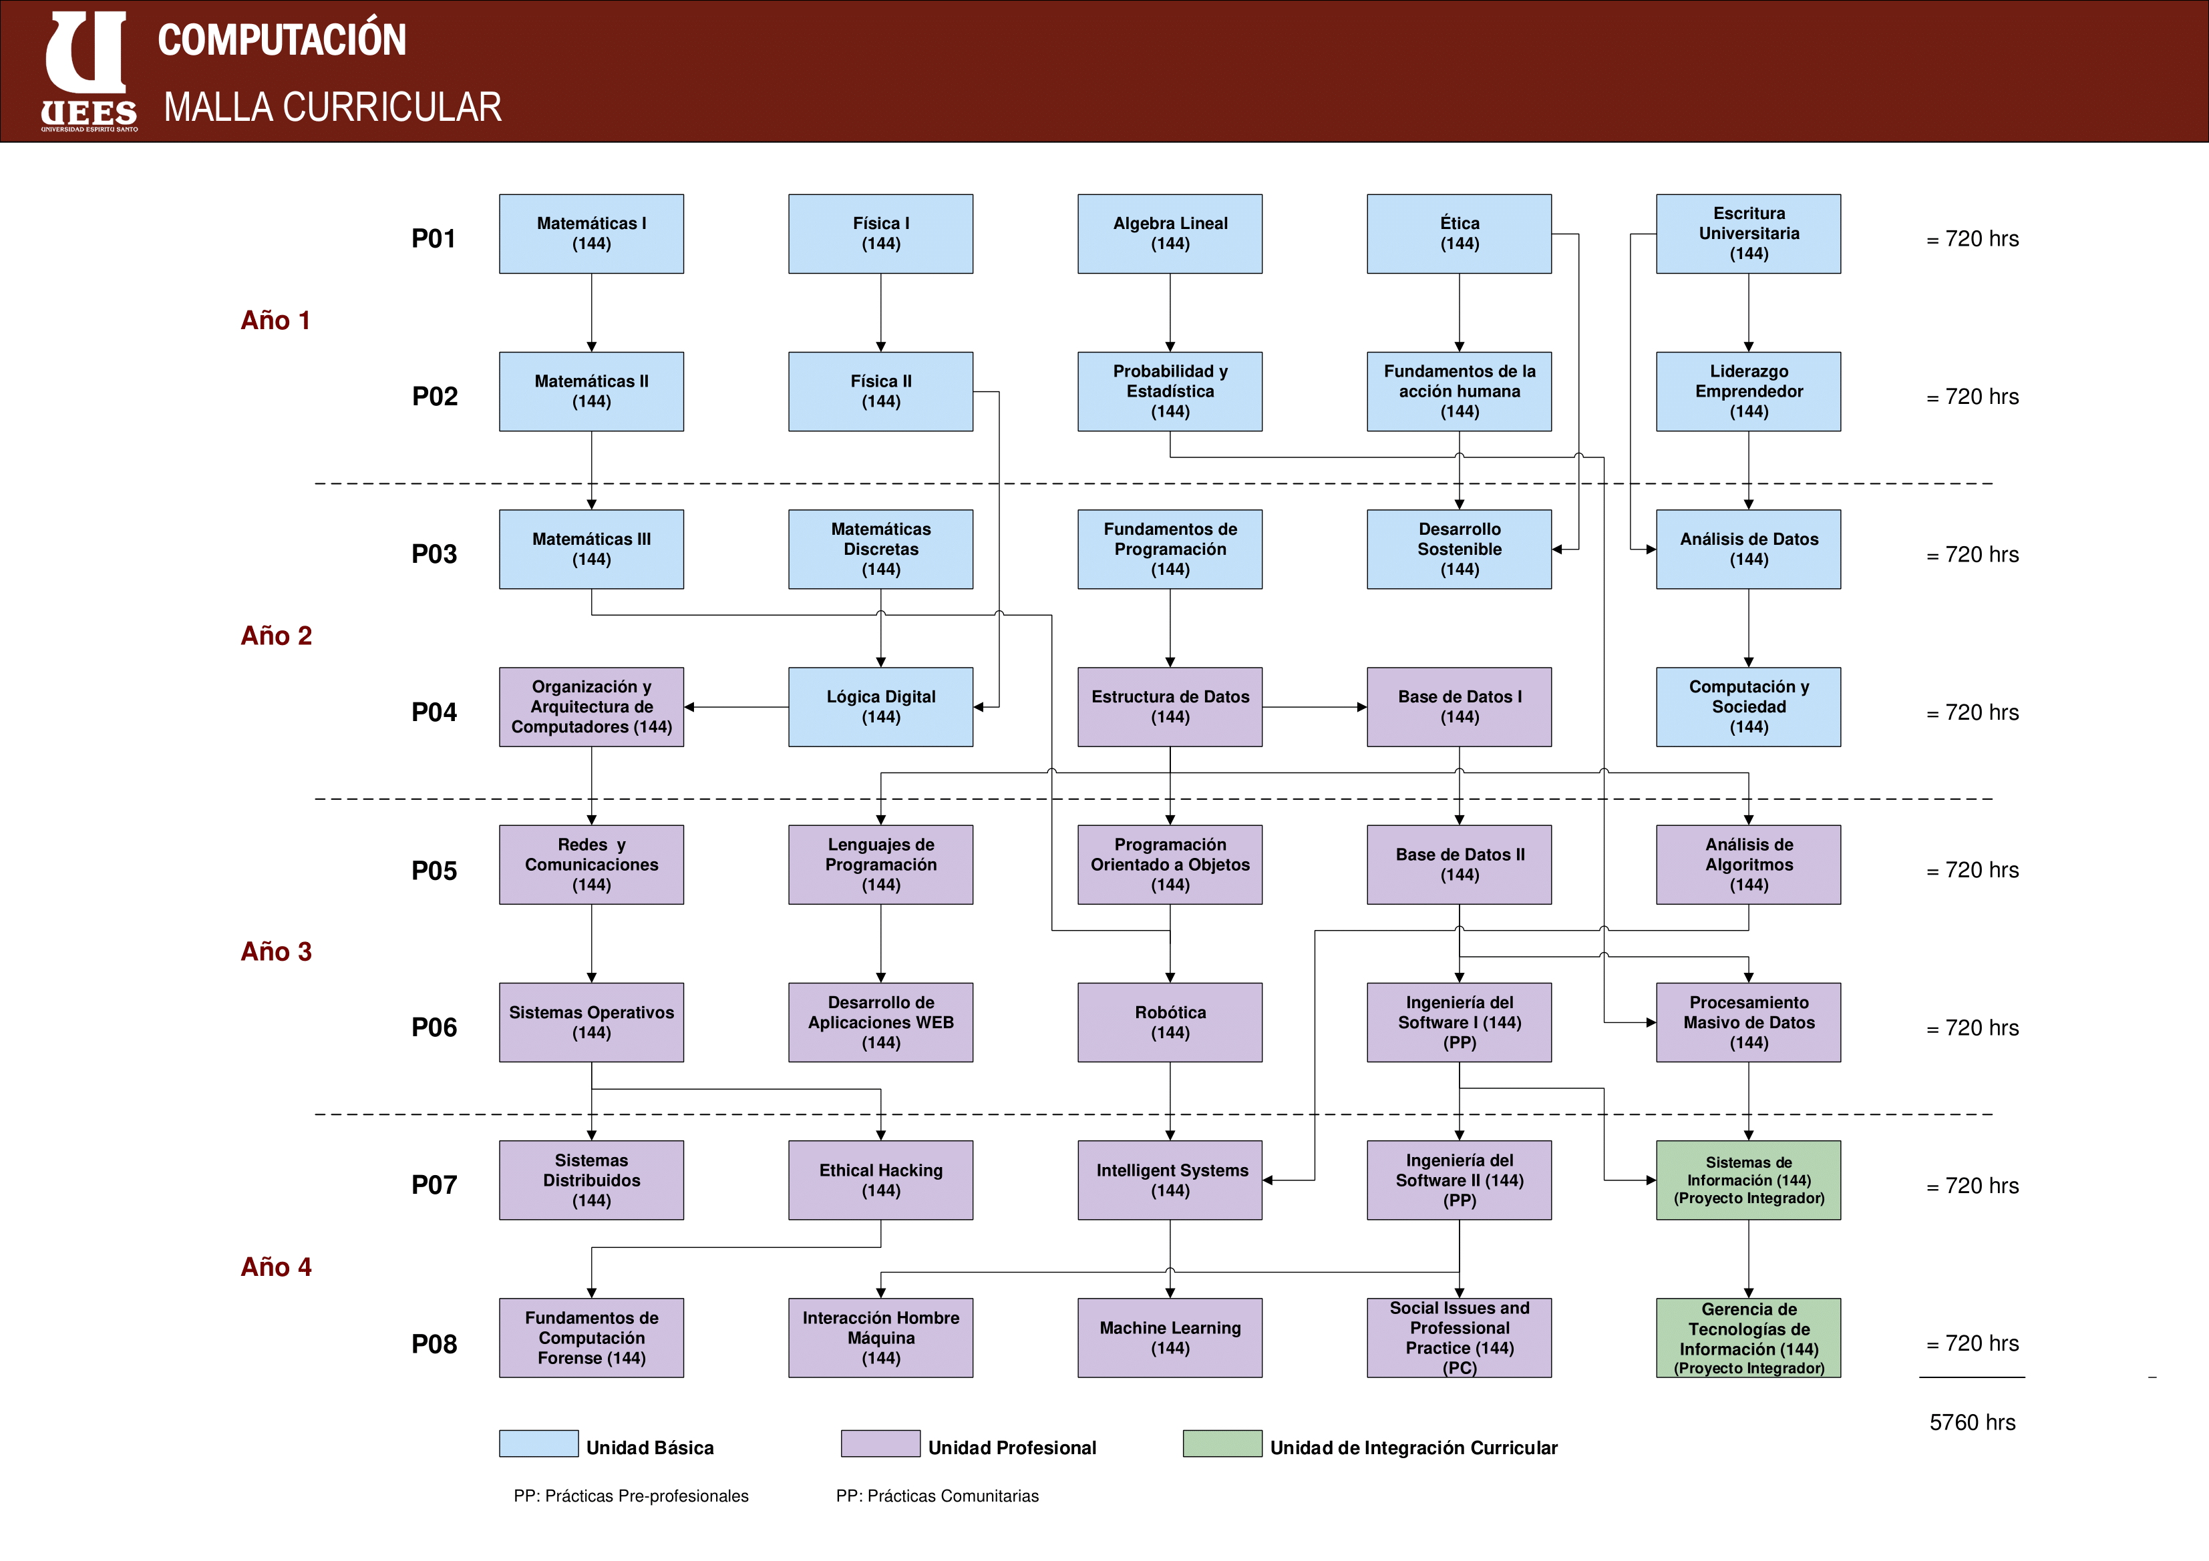
English Fluency
Principles of Writing
--Bridges--
English Structure
Nivel 2
-Cursos cisco-
Nivel 3
Nivel 4
Nivel 1
Calculo de creditos necesarios |  | Informacion General
 |  | Total de creditos por carrera | 148.6
Materias | Creditos | Porcentaje de beca | 25%
Matematicas 1 | 6 | Costo por credito con beca | $202.50
Matematicas 2 | 3 | Total de carrera | $30,091.50
Matematicas 3 | 3
Fisica 1 | 3 | Creditos |  | Dinero
Fisica 2 | 3 | Creditos aprovados hasta Ordinario 1 2019 | 91.6 | $18,549.00
Algebra lineal | 2.3 | Creditos necesarios para culminar la carrera | 57 | $11,542.50
Probabilidad y Estadistica | 3 | Financiamiento | Meses | Dinero al mes
Etica | 3 |  | 24 | $480.94
Fundamentos de la accion humana | 3
Escritura Universitaria | 3 | Organización de semestres
Liderazgo Emprendedor | 3 | Ordinario 2 2018 (Septiembre - Diciembre)
Matematicas Discretas | 3 | Septiembre | 4 materias (3 creditos c/u) | Bridge 2 | Curso cisco 2
Fundamentos de programacion | 4.7 | Octubre
Desarrollo Sostenible | 3 | Noviembre |  | Bridge 3 | Curso cisco 3
Analisis de datos | 3 | Diciembre
Organización y arquitectura de computadores | 2.3
Logica Digital | 2.3 | Total de materias Ordinario 2 2018 | 4 Materias de carrera + 2 Bridge + 2 cursos cisco | 8
Estructura de datos | 3 | Creditos Restantes | 33
Base de datos | 3
Computacion y sociedad | 4.7 | Extraordinario 2019 (Enero - Abril)
Redes y comunicaciones | 3 | Enero | 4 Materias en ICP (bridges Necesarios) (3 creditos c/u) | Curso cisco 4
Lenguajes de programacion | 2.3 | Febrero
Programacion orientada a objetos | 3 | Marzo
Base de datos 2 | 3 | Abril
Analisis de algoritmos | 2.3
Desarrollo de aplicaciones web | 3 | Total de materias extraordinario 2019 | 4 Materias de ICP + 1 curso cisco | 5
Ingenieria de software 1 | 3 | Creditos Restantes | 18
Ingenieria de software 2 | 4.7
Procesamiento masivo de datos | 3
English Structure | 3 | Ordinario 1 2019 (Mayo - Agosto)
English 319 | 3 | Mayo | 3 Materias (3 creditos c/u) | 0 cursos
English Fluency | 3 | Junio
Principles of Writing | 3 | Julio
Cisco nivel 1 | 3 | Agosto |  |  |  | Nota
Cisco nivel 2 | 3 |  |  |  |  | Todos las materias que se esperan ver desde septiembre del 2019 son adaptadas a la nueva malla curricular, con su respectivo valor en creditos.
Cisco nivel 3 | 3 | Total de materias ordinario 1 2019 | 3 Materias | 3
Cisco nivel 4 | 3 | Creditos Restantes | 9
Sistemas Operativos | 3
Sistemas Distribuidos | 3
Fundamentos de computacion forense | 3 | Ordinario 2 2019 (Septiembre - Diciembre)
Ethical Hacking | 3 | Septiembre | 3 Materias (3 creditos c/u) | 0 cursos
Intelligent Systems | 3 | Octubre
Machine Learning | 3 | Noviembre
Interaccion Hombre Maquina | 3 | Diciembre
Robotica | 3
Social Issues and professional practice | 3 | Total de materias ordinario 2 2019 | 3 Materias | 3
Sistemas de informacion | 3 | Creditos Restantes | 0
Gerencia de tecnologias de informacion | 3
 |  | Tiempo de estudios para culminar la carrera | 1 año 4 meses
Codigo estudiantil | 2017240028 | Tiempo esperado para terminar de pagar ($480 al mes) | 2 años
Nombre | Anthony Villegas Ocaña
Carrera de estudios | Ingenieria en Ciencias de la computacion

